user_data_hed
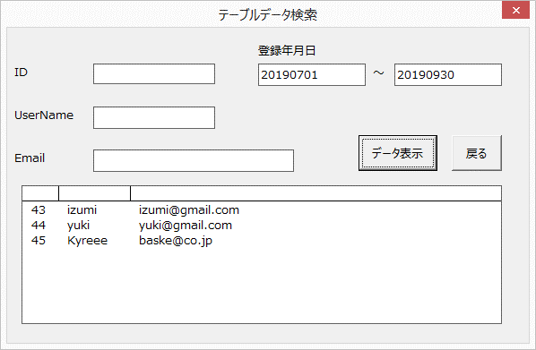
ID | USER_NAME | EMAIL | LOGIN_FLG | STATUS | INS_DATE | UPD_DATE

UI
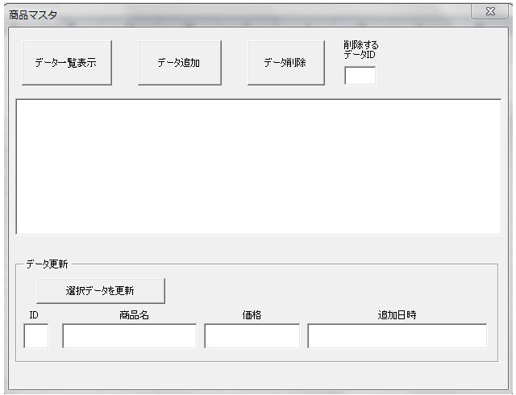
 |  | UIイメージ

 |  | 機能 | CRUD
 |  | ■Read
 |  | 掲示板に登録のあるデータを一覧に表示する
 |  | 大まかな機能
 |  | データ表示ボタンをクリックすると、入力フォームが表示されて検索項目を入力できる
 |  | 検索項目 | テキストボックス |  | 登録年月日
 |  | ID | 最大11byte(int) |  | YYYYMMDD | ～ | YYYYMMDD
 |  | UserName | 最大25byte(varchar) |  | 8byte |  | 8byte
 |  | Email | 最大35byte(varchar) |  | いずれか必須項目
 |  |  |  |  | 複数テキストボックスに入力された場合はAND検索
 |  | select ID,USER_NAME,EMAIL,INS_DATE,UPD_DATE
 |  | from user_data_hed
 |  | where ID = ?
 |  | AND USER_NAME = ?
 |  | AND EMAIL = ?
 |  | AND INS_DATE >= SUBSTR('?',1,8)
 |  | AND INS_DATE <= SUBSTR('?',1,8)

 |  | ■Create(INSERT機能)
 |  | 追加項目 | テキストボックス | バリデーション等 | byte
 |  | ID |  | Auto Increment | 11
 |  | UserName |  |  | 25
 |  | Email |  | 重複登録不可、入力形式、 | 35 | user_data_hedへテキストに入力された値をSQLで問い合わせ⇒COUNTが1以上の場合エラー
 |  | Password |  | 8文字以上英数含む | 255 | パスワードハッシュ化もしくは、別言語で記述しておいてそこにアクセスする方法
 |  | Picture |  | ダイアログ | 255

 |  | 自動INSERT
 |  | LOGIN_FLG | 0 | 初期値 | 1
 |  | STATUS | 1 | 初期値 | 1
 |  | INS_DATE | VARCHAR型 | NowでINSERT | 14
 |  | UPD_DATE | VARCHAR型 | NowでINSERT | 14

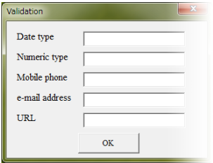
バリデーションチェック

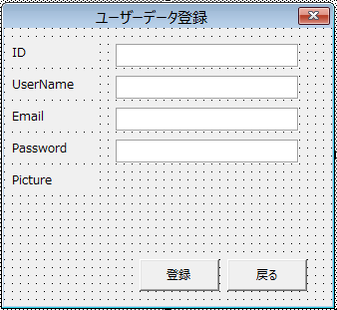
 |  | ユーザーに入力させる項目
 |  | 項目 | テキストボックス | 型 | 精度 | 方法 | バリデーションチェック
 |  | UserName |  | VARCHAR | 25 | 文字列
 |  | Email |  | VARCHAR | 35 | 文字列 | 同じメールアドレスは不可、@以降の禁則文字あり(別シート)
 |  | Password |  | VARCHAR | 255 | ハッシュ化⇒php側で処理
 |  | Picture |  | VARCHAR | 255 | ダイアログで開いてアップロード | 1.「.」以降の下3桁がjpg,gif,pngであるかどうかのバリデーションチェックを行う。
 |  |  |  |  |  | javascript実行 | 2.ファイル名の前に時分秒を入れる
 |  | 自動挿入させる値 |  |  |  |  | 3.yyyymmddhhmmss+ファイル名にする
 | 参考HP | ID | AutoIncriment | insert構文作成時、IDのvalueを指定しない。 |  |  | 4.Format（Now())のイメージ
 |  | LOGIN_FLG | 初期値:0
 |  | STATUS | 初期値:1

 |  | class
 |  | clsPHP | パスワードをハッシュ処理する
 |  | clsjavascript | IEのinput要素に対して

ODBC接続までのmemo
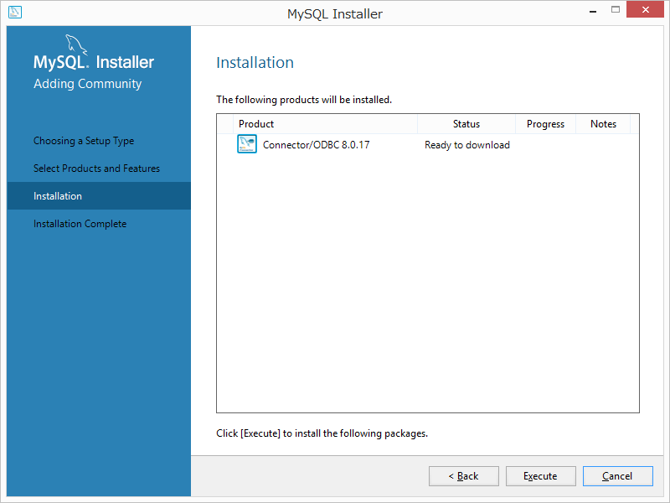
 | https://www.projectgroup.info/documents/MySQL/mysql_000008.html |  |  |  | ダウンロードログ
 | ダウンロード手順 |  |  |  | 1: Download of product 'connector-odbc' started from http://cdn.mysql.com/Downloads/Connector-ODBC/8.0/mysql-connector-odbc-8.0.17-win32.msi
 |  |  |  |  | 1: Download of package 'Connector/ODBC 8.0.17' succeeded
 |  |  |  |  | 1: Action 15:00:36: INSTALL.
 |  |  |  |  | 1: 1: MySQL Connector/ODBC 8.0 2: {CB8F5DDA-DF04-446B-82AF-FF13238BAF98}
 |  |  |  |  | 1: Action 15:00:36: FindRelatedProducts. Searching for related applications
 |  |  |  |  | 1: Action 15:00:36: AppSearch. Searching for installed applications
 |  |  |  |  | 1: Action 15:00:36: LaunchConditions. Evaluating launch conditions
 |  |  |  |  | 1: Action 15:00:36: ValidateProductID.
 |  |  |  |  | 1: Action 15:00:36: CostInitialize. Computing space requirements
 |  |  |  |  | 1: Action 15:00:36: FileCost. Computing space requirements
 |  |  |  |  | 1: Action 15:00:36: CostFinalize. Computing space requirements
 |  |  |  |  | 1: Action 15:00:36: InstallValidate. Validating install
 |  |  |  |  | 1: Action 15:00:36: SetARPINSTALLLOCATION.
 |  |  |  |  | 1: Action 15:00:36: SetARPREADME.
 |  |  |  |  | 1: Action 15:00:36: InstallInitialize.
 |  |  |  |  | 1: Action 15:00:36: RemoveExistingProducts. Removing applications
 |  |  |  |  | 1: Action 15:00:36: ProcessComponents. Updating component registration
 |  |  |  |  | 1: Action 15:00:37: GenerateScript. Generating script operations for action:
 |  |  |  |  | 1: Updating component registration
 |  |  |  |  | 1: Action 15:00:37: UnpublishFeatures. Unpublishing product features
 |  |  |  |  | 1: Action 15:00:37: RemoveODBC. Removing ODBC components
 |  |  |  |  | 1: Action 15:00:37: RemoveRegistryValues. Removing system registry values
 |  |  |  |  | 1: Action 15:00:37: RemoveFiles. Removing files
 |  |  |  |  | 1: Action 15:00:37: InstallFiles. Copying new files
 |  |  |  |  | 1: File: Copying new files, Directory: , Size:
 |  |  |  |  | 1: Action 15:00:37: WriteRegistryValues. Writing system registry values
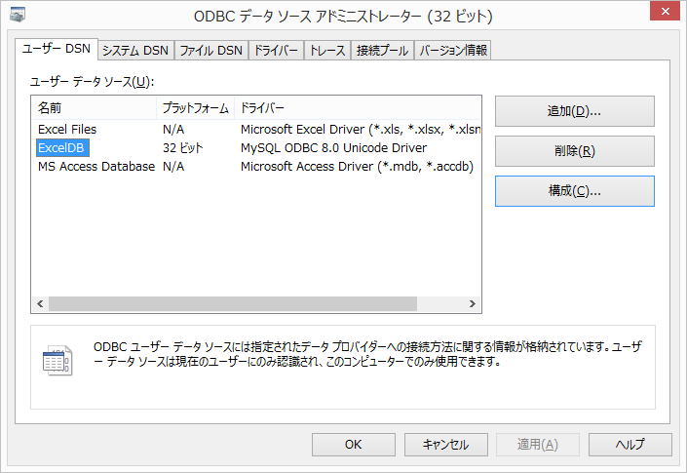
 |  |  |  |  | 1: Key: Writing system registry values, Name: , Value:
 |  |  |  |  | 1: Action 15:00:37: InstallODBC. Installing ODBC components
 |  |  |  |  | 1: Action 15:00:37: RegisterUser. Registering user
 |  |  |  |  | 1: Action 15:00:37: RegisterProduct. Registering product
 |  |  |  |  | 1: Registering product
 |  |  |  |  | 1: Action 15:00:37: PublishFeatures. Publishing product features
 |  |  |  |  | 1: Feature: Publishing product features
 |  |  |  |  | 1: Action 15:00:37: PublishProduct. Publishing product information
 |  |  |  |  | 1: Action 15:00:37: InstallFinalize.
 |  |  |  |  | 1: Action 15:00:37: ProcessComponents. Updating component registration
 |  |  |  |  | 1: Action 15:00:37: RemoveODBC. Removing ODBC components
 |  |  |  |  | 1: Action 15:00:37: InstallFiles. Copying new files
 |  |  |  |  | 1: File: ChangeLog.txt, Directory: C:\Program Files (x86)\MySQL\Connector ODBC 8.0\, Size: 64438
 |  |  |  |  | 1: File: INFO_BIN, Directory: C:\Program Files (x86)\MySQL\Connector ODBC 8.0\, Size: 336
 |  |  |  |  | 1: File: INFO_SRC, Directory: C:\Program Files (x86)\MySQL\Connector ODBC 8.0\, Size: 211
 |  |  |  |  | 1: File: myodbc-installer.exe, Directory: C:\Program Files (x86)\MySQL\Connector ODBC 8.0\, Size: 7306752
 |  |  |  |  | 1: File: myodbc-installer.pdb, Directory: C:\Program Files (x86)\MySQL\Connector ODBC 8.0\, Size: 3641344
 |  |  |  |  | 1: File: libeay32.dll, Directory: C:\Program Files (x86)\MySQL\Connector ODBC 8.0\, Size: 1228728
 |  |  |  |  | 1: File: LICENSE.txt, Directory: C:\Program Files (x86)\MySQL\Connector ODBC 8.0\, Size: 95093
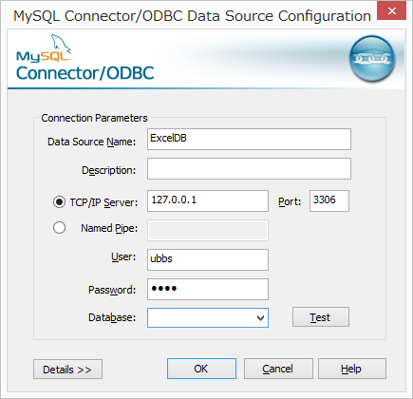
 |  |  |  |  | 1: File: myodbc8a.dll, Directory: C:\Program Files (x86)\MySQL\Connector ODBC 8.0\, Size: 7987712
 |  |  |  |  | 1: File: myodbc8S.dll, Directory: C:\Program Files (x86)\MySQL\Connector ODBC 8.0\, Size: 7419904
 |  |  |  |  | 1: File: myodbc8S.lib, Directory: C:\Program Files (x86)\MySQL\Connector ODBC 8.0\, Size: 2072
 |  |  | 構成クリックで左画面 |  | 1: File: myodbc8S.pdb, Directory: C:\Program Files (x86)\MySQL\Connector ODBC 8.0\, Size: 3837952
 |  |  |  |  | 1: File: myodbc8w.dll, Directory: C:\Program Files (x86)\MySQL\Connector ODBC 8.0\, Size: 7991808
 |  |  |  |  | 1: File: myodbc8a.lib, Directory: C:\Program Files (x86)\MySQL\Connector ODBC 8.0\, Size: 18220
 |  |  | User | root | 1: File: myodbc8a.pdb, Directory: C:\Program Files (x86)\MySQL\Connector ODBC 8.0\, Size: 7122944
 |  |  | Password |  | 1: File: myodbc8w.lib, Directory: C:\Program Files (x86)\MySQL\Connector ODBC 8.0\, Size: 18490
 |  |  | Database | 一覧から選択 | 1: File: myodbc8w.pdb, Directory: C:\Program Files (x86)\MySQL\Connector ODBC 8.0\, Size: 7131136
 |  |  | でTestを押して以下が出たら接続はできている |  | 1: File: README.txt, Directory: C:\Program Files (x86)\MySQL\Connector ODBC 8.0\, Size: 1401
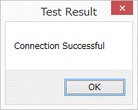
 |  |  |  |  | 1: File: ssleay32.dll, Directory: C:\Program Files (x86)\MySQL\Connector ODBC 8.0\, Size: 285112
 |  |  |  |  | 1: Action 15:00:38: WriteRegistryValues. Writing system registry values
 |  |  |  |  | 1: Key: \SOFTWARE\MySQL AB\MySQL Connector/ODBC 8.0, Name: Version, Value: 8.0.17
 |  |  |  |  | 1: Key: \SOFTWARE\MySQL AB\MySQL Connector/ODBC 8.0, Name: , Value:
 |  |  |  |  | 1: Action 15:00:38: InstallODBC. Installing ODBC components
 |  |  |  |  | 1: Action 15:00:38: RegisterProduct. Registering product
 |  |  |  |  | 1: {CB8F5DDA-DF04-446B-82AF-FF13238BAF98}
 |  |  |  |  | 1: Action 15:00:38: PublishFeatures. Publishing product features
 | コントロール パネル\すべてのコントロール パネル項目\管理ツール |  |  |  | 1: Feature: ODBC
 | 上記から、ODBCデータソース（32ビット）から上記で確認可能 |  |  |  | 1: Action 15:00:38: PublishProduct. Publishing product information
 |  |  |  |  | 1: Action 15:00:38: RollbackCleanup. Removing backup files
 |  |  |  |  | 1: 1: MySQL Connector/ODBC 8.0 2: {CB8F5DDA-DF04-446B-82AF-FF13238BAF98} 3: 1
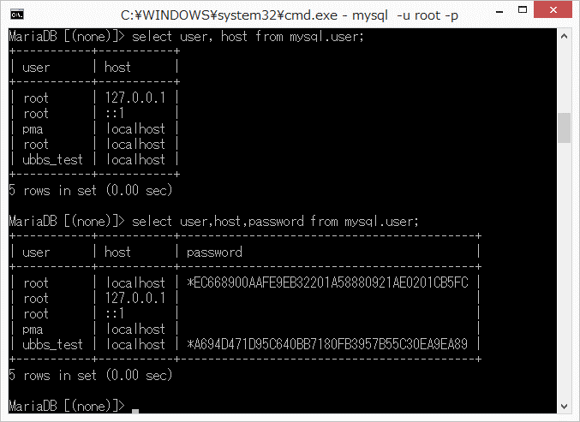
 |  |  |  |  | 1: The action 'Install' for product 'Connector/ODBC 8.0.17' completed successfully.

 |  | mysql -u ubbs_test -p
 | password | ubbs_test

Const Driver = "DRIVER={MySQL ODBC 8.0 Unicode Driver};"
Const Server = "SERVER=localhost;" 'host(localhost⇒127.0.0.1)
Const Database = "bbs;" '接続先DB
Const UID = "ubbs_test;" 'userID
Const Password = "ubbs_test;" 'password
ODBC接続設定する場合には上記のDriver等の内容をConectionstringに入れる必要はなく、
参照設定にて、DSNを見に行くため、ConectionStringはDSNを代入させれば良い。

コントロール パネル\すべてのコントロール パネル項目\管理ツール
ODBCデータソース（32bit）の中身を設定および確認

